MistGunner
ポートフォリオシート

氏名 | 藤代光將 | 所属 | 東京コミュニケーションアート専門学校

作品名 | MistGunner | 作品画像
ジャンル | VRシューティング | 
プラットフォーム | MetaQuest2
開発環境 | Unity,VisualStudio2019
使用言語 | C#
制作期間 | 2021.10～進行中
チーム人数 | プログラマー８人(３年２人、２年６人)

■ゲーム概要
霧で視界が阻まれている状況で銃を用いてロボットを倒しながらゴールを目指すVRシューティングゲームです。

■制作担当箇所
プレイヤーの銃以外の操作全般、徘徊する敵のプログラムサポート

■アピールポイント
◇移動について プレイヤーの移動は、VR酔いを軽減するために曲線の先にワープする方法を採用しました。 曲線の点を始点、中間点、終点だけでなく始点と中間点の間と中間点と終点の間の２点を増やすことでより高次元な曲線を作りました。 また、曲線の長さや角度の調整が簡単にできるように点の座標をオブジェクトで取得するようにしました。 曲線が当たったオブジェクトの角度を取得することで、天井などへの移動はできなようにしました。 ◇制作について 当初はQuest2を最大限楽しんでもらうために二つのコントローラーで銃と移動の持ち手を切り替えながら遊ぶシステムでした。 しかし、VRゲームをやったことがない人も多く二つのことを同時に行うことは難しいということになり、片方のコントローラーだけを使い、銃と移動を切り替えながら遊ぶシステムに変更しました。 今回のプロジェクトではVR開発やLineRenderer、Raycastなど今まで使ったことのない機能があり、分からないことが多かったですが自分で調べたり、先輩や先生にアドバイスをもらいながら実装していきました。 ◇コントローラーの設定について ゲーム開始前に右手で行うか左手で行うかを設定できます。 グリップのボタンを押し続けることで銃モードから移動モードに切り替えることができ、離すと銃モードに戻ります。 ◇敵のプログラムサポートについて 敵のNavmeshを使った徘徊とプレイヤーを追いかけてくるプログラムの基盤を作りアニメーションなどを他のメンバーの人に作ってもらいました。

■ファイル名 | https://github.com/Kousuke1121/Fujishiro-Kousuke

EnemyAI
ポートフォリオシート

氏名 | 藤代光將 | 所属 | 東京コミュニケーションアート専門学校

作品名 | EnemyAI | 作品画像

ジャンル | デモ | 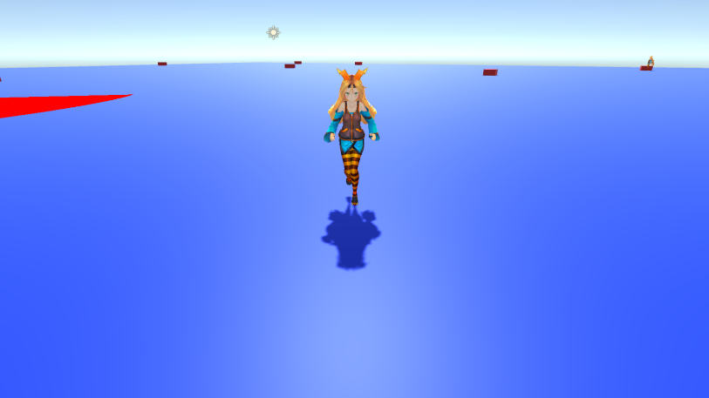
プラットフォーム | PC
開発環境 | Unity2020.2.6f1, VisualStudio2019
使用言語 | C#
制作期間 | 2022年3月上旬～2022年4月
チーム人数 | 1人

■ゲーム概要
指定したポイントを徘徊してプレイヤーが近づいてくると追ってきて攻撃をする敵Attackerと、プレイヤーが視界に入ると周囲の敵を呼び出す索敵の敵Searcherを作りました。 【操作説明】 プレイヤー操作 十字キー上・・・前進 十字キー下・・・後退 十字キー右・・・右回転 十字キー左・・・左回転 左コントロールキー・・・ダッシュ 敵のスポーン・デスポーン F１キー・・・徘徊している敵が3体以下だった場合空いている徘徊パターンにスポーンします。 追われている状態でF2・・・敵が死にます。

■アピールポイント
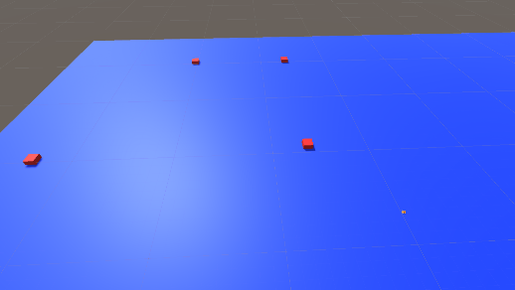 ◇徘徊する敵（Attacker・・・アタッカー） アタッカーはUnityの機能であるNavmeshを使って移動を制御しています。 この敵は指定したルートを周り続ける徘徊モードとプレイヤーとの距離が一定以下になった時にプレイヤーを追いかけるチェイスモードがあります。 敵の徘徊ルートは調整が簡単にできるようにGameObjectで座標を取得することで簡単に調整ができるようにしました。 また、インスペクター上でルートが入っている親を取得しておくことで起動時に子のルートを配列に収めることでルートの数を変更した場合も対応できるようにしております。

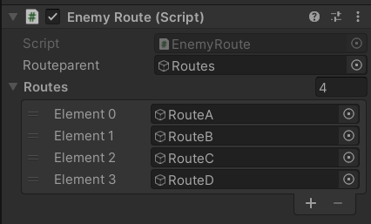 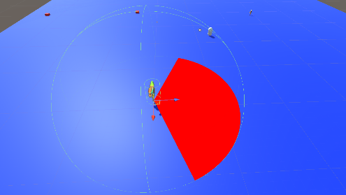 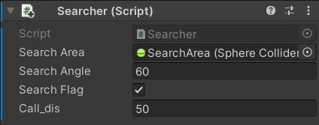 ↓起動前 ↓起動後 チェイスモードの時に一定の距離になったら攻撃モーションに切り替わります。 そしてモーションが一定の秒数終わった時にもう一度距離を計算し範囲内だった場合攻撃がヒット判定になります。 F1キーを押すことで敵を新しく生成します。 しかし、同じルートに複数体の敵が割り当てられないようにすべてのパターンに敵がいる場合は生成することができなくしてあります。 チェイスモード中にF2キーを押すことで敵を倒すことができます。 徘徊モードの時に引っかかってしまったり、目標のポイントに行けなく止まってしまった場合は3秒前の座標と現在の座標を比べ同じだった場合、目標のポイントを変えることでずっと止まってしまうということを無くしています。 ◇索敵する敵(Searcher・・・サーチャー) サーチャーはSphereColliderの判定を制限し、Scene画面の赤いエリアにプレイヤーが入った場合にサーチャーから一定の距離にいるアタッカーをチェイスモードに変え、プレイヤーを追いかけてきます。 またインスペクター上でサーチエリアの大きさとアタッカーを呼び出す距離を変更することができます。 ◇エネミーマネージャー(EnemyManager) エネミーマネージャーはアタッカーを管理するスクリプトです。 サーチャーからの呼び出しやスポーンが可能かの確認・デスポーンの処理、スポーンしたアタッカーにどのルートを徘徊させるかなど指示を出しています。 「Attackers」という名前のオブジェクトを参照し、その子供にあるアタッカーをすべて配列に収める事で管理しています。 ↓起動前 ↓起動後

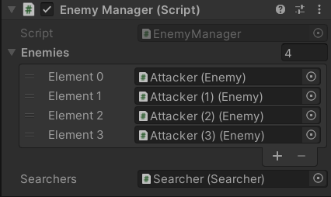

■ファイル名 | https://github.com/Kousuke1121/Fujishiro-Kousuke

